Krov - strecha
Pol. číslo | Kód | Skrátený popis | M.j. | Poč.ks | Jedn. cena | Cena celková
Hlavná strecha |  | Plocha | m2 | 186.25 | - | -
 |  | Sklon strechy | ° | 42.225 | - | -
1 |  | Krokva 180x90x4050 | ks | 58
 |  |  | m3 | 3.8
2 |  | Klieštiny 785x50x100 | ks | 58
 |  |  | m3 | 0.23
3 |  | Hranol venca (pomúrnica) 185x160 | m | 44.285
 |  |  | m3 | 1.31
Vedlajšia strecha |  | Plocha | m2 | 34.286 | - | -
 |  | Sklon strechy | ° | 39.246 | - | -
4 |  | Krokva 180x90x4290 | ks | 10
 |  |  | m3 | 0.695
5 |  | Klieštiny 3855x50x180 | ks | 10
 |  |  | m3 | 0.347
6 |  | Hranol venca (pomúrnica) 185x160 | m | 6.6
 |  |  | m3 | 0.195

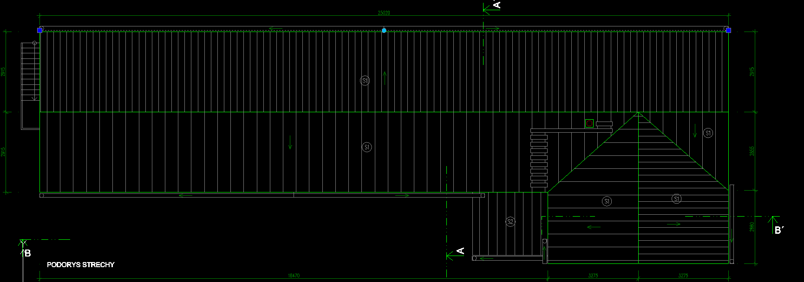

Poznámka
S2 označuje strechu zimnej záhrady (nie je súčasťou výkazu)

